03_02_01 - 00
 | 1 | 2 | 3 | 4 | 5 | 6 | 7 | 8 | 9 | 10 | 11 | 12 | 13 | 14 | 15 | 16 | 17 | 18 | 19 | 20 | 21 | 22 | 23 | 24 | 25 | 26 | 27 | 28 | 29 | 30 | 31 | 32 | 33 | 34 | 35 | 36 | 37 | 38 | 39 | 40 | 41 | 42 | 43 | 44
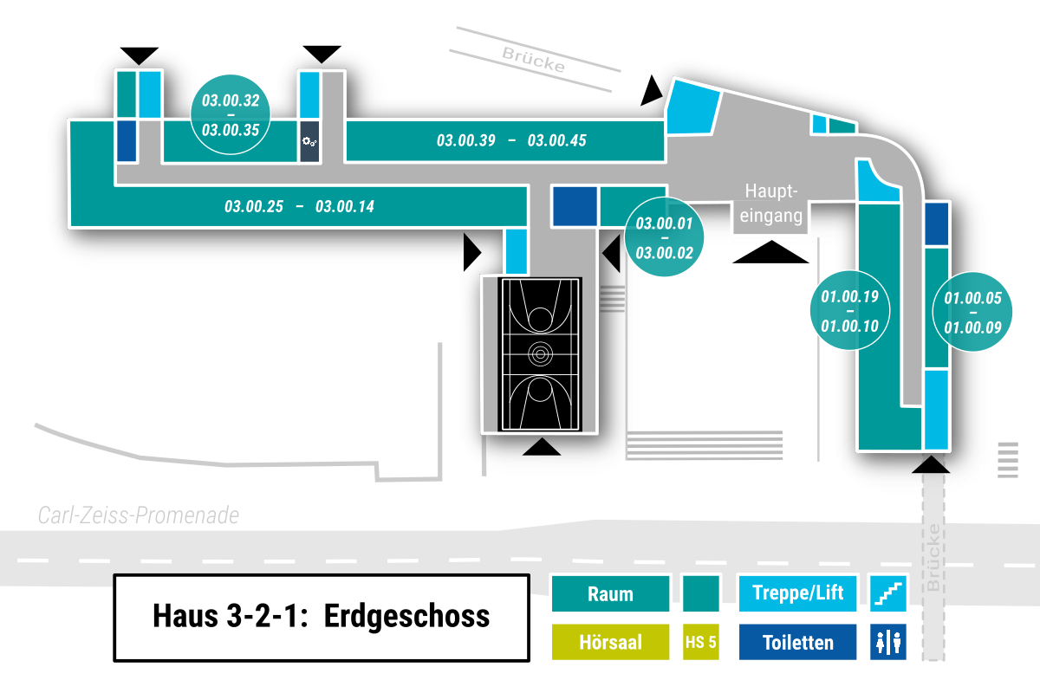
1
2
3 |  |  |  |  |  | e |  |  |  |  |  |  | e | w
4 |  |  |  |  |  | s |  |  |  |  |  |  | s | w |  |  |  |  |  |  |  |  |  |  |  |  |  |  | s
5 |  |  |  |  |  |  |  |  |  |  |  |  |  | w |  |  |  |  |  |  |  |  |  |  |  |  |  |  |  |  |  |  |  |  | e
6 |  |  | 24 | 25 |  |  |  | 32 |  | 33 | 34 | 35 |  | w |  | 39 | 40 |  | 41 | 42 |  | 43 |  | 44 | 45 |  |  |  |  |  | w | w | w | w | w | w | w | w
7 |  |  |  |  | w | w | w | w | w | w | w | w | w | w | w | w | w | w | w | w | w | w | w | w | w | w | w | w | w | w | w |  |  |  |  |  |  |  | w
8 |  |  | 22 |  |  |  | 20 |  |  |  | w |  |  |  |  | 17 | 16 |  |  | w |  |  | w |  |  |  | 2 | 1 |  |  |  |  |  |  |  |  | s |  | w
9 |  |  |  | 23 |  | 21 |  |  |  | 19 | w | 18 |  |  |  |  |  |  | 15 | w | 14 |  | w |  |  |  |  |  |  |  |  |  |  |  |  |  |  | 19 | w
10 |  |  |  |  |  |  |  |  |  |  |  |  |  |  |  |  |  |  |  |  |  | e | w |  |  |  |  |  |  |  |  |  |  |  |  |  |  | 18 | w
11 |  |  |  |  |  |  |  |  |  |  |  |  |  |  |  |  |  |  |  |  |  | s | w |  |  |  |  |  |  |  |  |  |  |  |  |  |  | 17 | w | 5
12 |  |  |  |  |  |  |  |  |  |  |  |  |  |  |  |  |  |  |  |  |  |  | w |  |  |  |  |  |  |  |  |  |  |  |  |  |  | 16 | w | 6
13 |  |  |  |  |  |  |  |  |  |  |  |  |  |  |  |  |  |  |  |  |  |  | w |  |  |  |  |  |  |  |  |  |  |  |  |  |  | 15 | w | 7
14 |  |  |  |  |  |  |  |  |  |  |  |  |  |  |  |  |  |  |  |  |  |  | w |  |  |  |  |  |  |  |  |  |  |  |  |  |  | 14 | w | 8
15 |  |  |  |  |  |  |  |  |  |  |  |  |  |  |  |  |  |  |  |  |  | 11 | w |  |  |  |  |  |  |  |  |  |  |  |  |  |  | 13 | w | 9
16 |  |  |  |  |  |  |  |  |  |  |  |  |  |  |  |  |  |  |  |  |  | 10 | w |  |  |  |  |  |  |  |  |  |  |  |  |  |  | 12 | w | w
17 |  |  |  |  |  |  |  |  |  |  |  |  |  |  |  |  |  |  |  |  |  | 9 | w |  |  |  |  |  |  |  |  |  |  |  |  |  |  |  |  | s
18 |  |  |  |  |  |  |  |  |  |  |  |  |  |  |  |  |  |  |  |  |  |  | w |  |  |  |  |  |  |  |  |  |  |  |  |  | 11 | 10 |  | w
19
20
21
22
23
24
25
26
27
28
29
30

